tab2
Prenesené hodnoty riadkov uložte od A5 a zväčšite o 50000,
potom ich uložte transponované do riadkov od A15 bez formátu

 | 50000
 |  | Hodnotu kopírovať, označiť v tabuľke všetky hodnoty,
 |  | na označené hodnoty klik ravým tlačítkom myši a Prilepiť špeciálne- operácia sčítanie
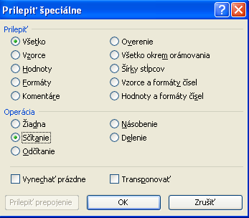

zadanie
Prehľad absencie žiakov 4.A triedy za 1. polrok školského roku 2013/2014
- zoradiť údaje podľa mena abecedne
- zaradiť Bednaríka
- doplniť poradové čísla od 1
- upraviť hlavičku aby bola čitateľná
- dopočítať údaje v tabuľke
- označiť mená žiakov neklasifikovaných podmieneným formátovaním

Celkový počet odučených hodin za 1. pol. š. r.´13/14 na 1 žiaka |  |  |  |  |  |  |  |  | 245
Č. | Meno | Mesiac |  |  |  |  |  | Podiel absencie na celkovom počte odučených hodín v % | Neklasifikovaní žiaci ak podiel absencie je viac ako 30%
 |  | IX | X | XI | XII | I | Celkom
 | Macháčková | 0 | 12 | 14 | 14 | 2 | 42
 | Vodička | 0 | 14 | 15 | 18 | 19 | 66
 | Bílek | 1 | 2 | 0 | 2 | 14 | 19
 | Mrázková | 1 | 1 | 2 | 5 | 20 | 29
 | Váňa | 1 | 1 | 25 | 25 | 15 | 67 |  |  | Vypocet podielu: =IF(I12>30%,"neklasifikovaný","klasifikovaný")
 | Fialová | 2 | 25 | 14 | 12 | 12 | 65
 | Karásek | 2 | 2 | 2 | 25 | 30 | 61 |  |  | Podmienene formatovanie neklasifikovanych studentov AJ s MENOM
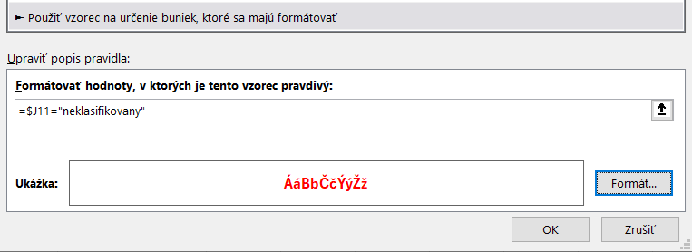
 | Nová | 2 | 26 | 15 | 15 | 5 | 63
 | Široká | 2 | 2 | 15 | 18 | 24 | 61
 | Trpký | 2 | 14 | 27 | 25 | 1 | 69
 | Adamová | 5 | 4 | 12 | 6 | 12 | 39
 | Zralá | 5 | 5 | 15 | 5 | 15 | 45
 | Cittowá | 12 | 20 | 5 | 1 | 1 | 39
 | Janda | 12 | 15 | 25 | 30 | 32 | 114
 | Jirásková | 12 | 5 | 15 | 4 | 12 | 48
 | Kutáčková | 12 | 2 | 0 | 0 | 0 | 14
 | Zaoral | 12 | 12 | 26 | 26 | 30 | 106
 | Konečný | 15 | 0 | 30 | 2 | 0 | 47
 | Chudobová | 26 | 26 | 26 | 22 | 20 | 120
 | Trzosová | 26 | 30 | 32 | 26 | 11 | 125
 | Tichá | 30 | 0 | 1 | 2 | 26 | 59
 | Lichý | 32 | 32 | 32 | 32 | 2 | 130
Celkom
Priemerná absencia na žiaka
 |  |  |  |  |  |  |  |  |  | Link | Podmienené formátovanie na základe hodnoty inej bunky
 | Bednarík | 5 | 12 | 25 | 26 | 0

